Test Report
TEST REPORT Project Name: Yakes Care Corner

 |  | Test Case Positif | 10
 |  | Test Case Negatif | 17

 | Test Case Peserta Umum - Aplikasi MyInnocent
 | Test Case ID | Test Scenario/Test Step | Test Data | Expected Result | Actual Result | Status | Defect ID | Evidence
 | TCI-01 | 1. Masukkan nama lengkap | Nama lengkap: John Doe | Peserta berhasil register Aplikasi MyInnocent dan aplikasi menampilkan halaman utama untuk peserta umum | Peserta berhasil register Aplikasi MyInnocent dan aplikasi menampilkan halaman utama untuk peserta umum | Passed |  | 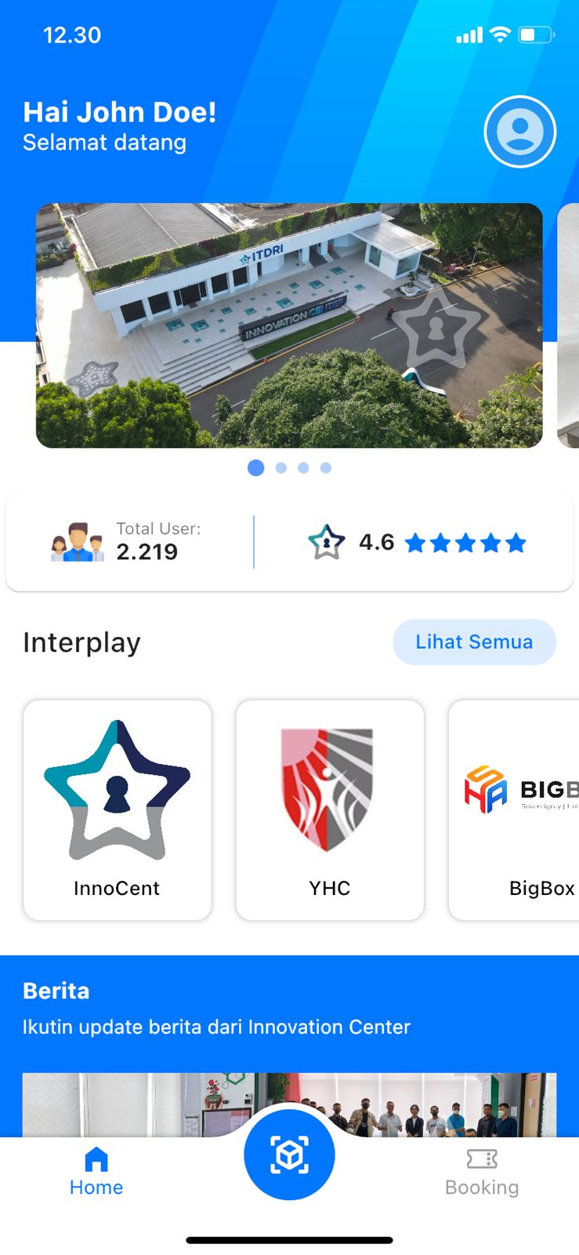
 |  | 2. Masukkan email | Email: johnndoe@gmail.com
 |  | 3. Masukkan nomor telepon | No. Telp: 081234567890
 |  | 4. Masukkan tanggal lahir | Tanggal lahir: 01-02-1990
 |  | 5. Pilih jenis kelamin | Jenis kelamin: Pria
 |  | 6. Masukkan institusi/perusahaan | Institusi/perusahaan: Universitas Telkom
 |  | 7. Masukkan password | Password: Johndoe@88
 |  | 8. Masukkan konfirmasi password | Konfirmasi password: Johndoe@88
 |  | 9. Ceklis privacy policy | -
 |  | 10. Klik button daftar | -

 | TCI-02 | 1. Masukkan nama lengkap | Nama lengkap: John Doe | Aplikasi menampilkan alert "Password minimal 4 karakter" | Aplikasi menampilkan alert "Password minimal 4 karakter" | Passed |  | 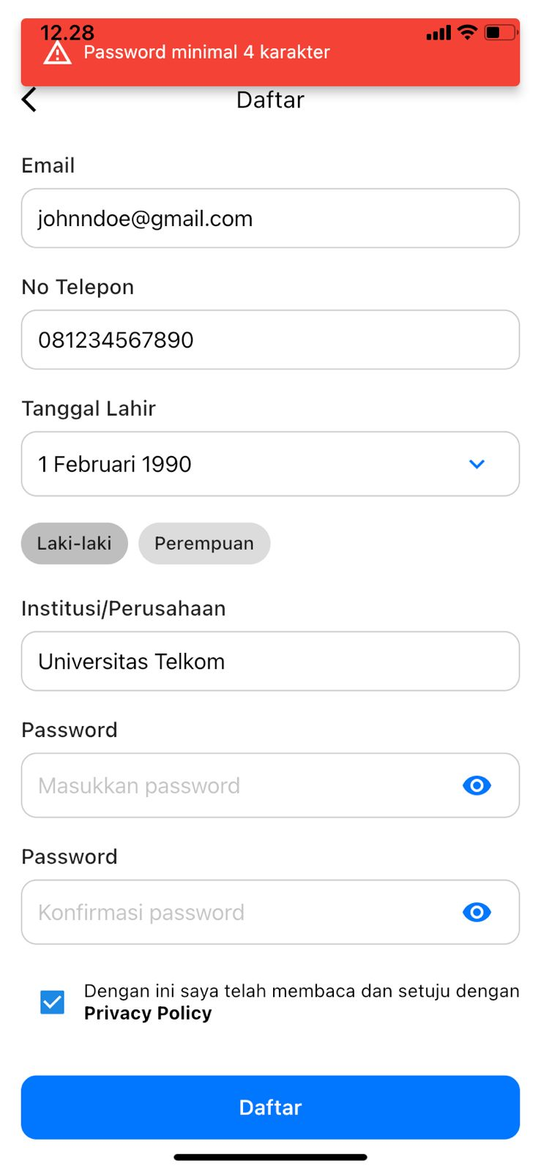
 |  | 2. Masukkan email | Email: johndoe@gmail.com
 |  | 3. Masukkan nomor telepon | No. Telp: 081122334455
 |  | 4. Masukkan tanggal lahir | Tanggal lahir: 01-01-1990
 |  | 5. Pilih jenis kelamin | Jenis kelamin: Pria
 |  | 6. Masukkan institusi/perusahaan | Institusi/perusahaan: Universitas Telkom
 |  | 7. Masukkan password | -
 |  | 8. Masukkan konfirmasi password | -
 |  | 9. Ceklis privacy policy | -
 |  | 10. Klik button daftar | -

 | TCI-03 | 1. Masukkan nama lengkap | Nama lengkap: John Doe | Aplikasi menampilkan alert "Password tidak sama" | Aplikasi menampilkan alert "Password tidak sama" | Passed |  | 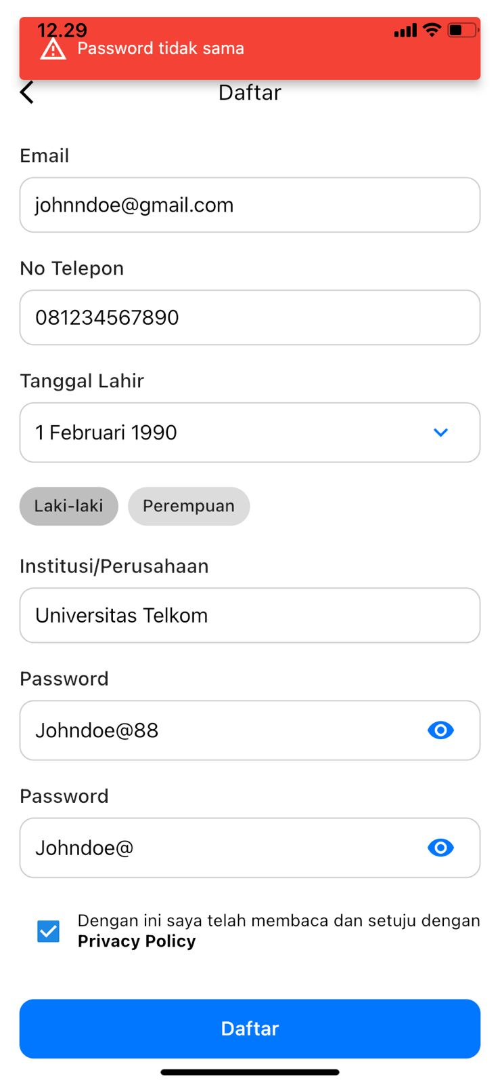
 |  | 2. Masukkan email | Email: johndoe@gmail.com
 |  | 3. Masukkan nomor telepon | No. Telp: 081122334455
 |  | 4. Masukkan tanggal lahir | Tanggal lahir: 01-01-1990
 |  | 5. Pilih jenis kelamin | Jenis kelamin: Pria
 |  | 6. Masukkan institusi/perusahaan | Institusi/perusahaan: Universitas Telkom
 |  | 7. Masukkan password | Password: Johndoe@88
 |  | 8. Masukkan konfirmasi password | Konfirmasi password: Johndoe@
 |  | 9. Ceklis privacy policy | -
 |  | 10. Klik button daftar | -

 | TCI-04 | 1. Masukkan nama lengkap | Nama lengkap: John Doe | Aplikasi menampilkan alert "Failed, duplicate" | Aplikasi menampilkan alert "Failed, duplicate" | Passed |  | 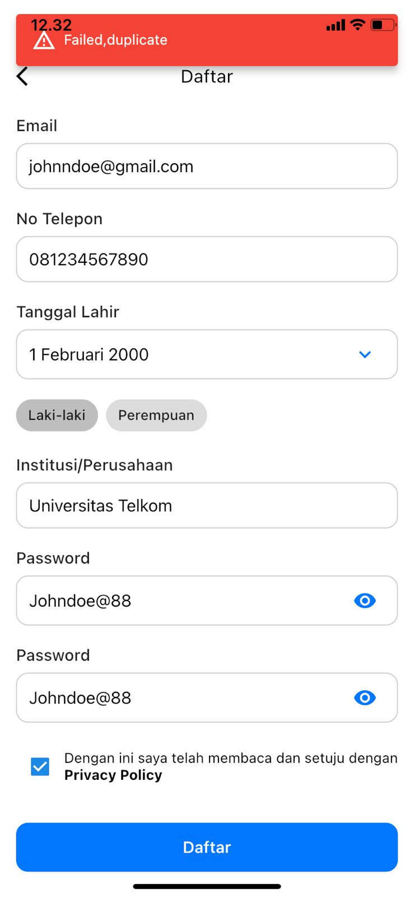
 |  | 2. Masukkan email | Email: johnndoe@gmail.com
 |  | 3. Masukkan nomor telepon | No. Telp: 081234567890
 |  | 4. Masukkan tanggal lahir | Tanggal lahir: 01-02-1990
 |  | 5. Pilih jenis kelamin | Jenis kelamin: Pria
 |  | 6. Masukkan institusi/perusahaan | Institusi/perusahaan: Universitas Telkom
 |  | 7. Masukkan password | Password: Johndoe@88
 |  | 8. Masukkan konfirmasi password | Konfirmasi password: Johndoe@88
 |  | 9. Ceklis privacy policy | -
 |  | 10. Klik button daftar | -

 | TCI-05 | 1. Masukkan email/nomor telepon | 1. Email: johnndoe@gmail.com | Peserta berhasil login Aplikasi MyInnocent dan aplikasi menampilkan halaman utama untuk peserta umum | Peserta berhasil login Aplikasi MyInnocent dan aplikasi menampilkan halaman utama untuk peserta umum | Passed |  | 
 |  | 2. Masukkan password | 2. Password: Johndoe@88
 |  | 3. Klik button masuk | -

 | TCI-06 | 1. Masukkan email/nomor telepon | 1. Email: johnndoe@gmail.com | Aplikasi menampilkan alert "Masukkan Password" | Aplikasi menampilkan alert "Masukkan Password" | Passed |  | 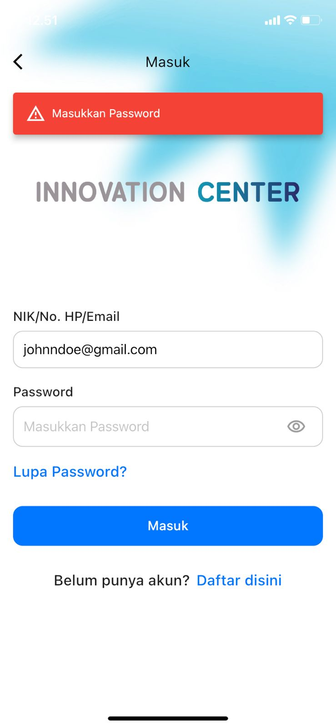
 |  | 2. Klik button masuk | -

 | TCI-07 | 1. Masukkan password | 1. Password: Johnndoe@88 | Aplikasi menampilkan alert "Masukkan NIK/No. Hp/Email" | Aplikasi menampilkan alert "Masukkan NIK/No. Hp/Email" | Passed |  | 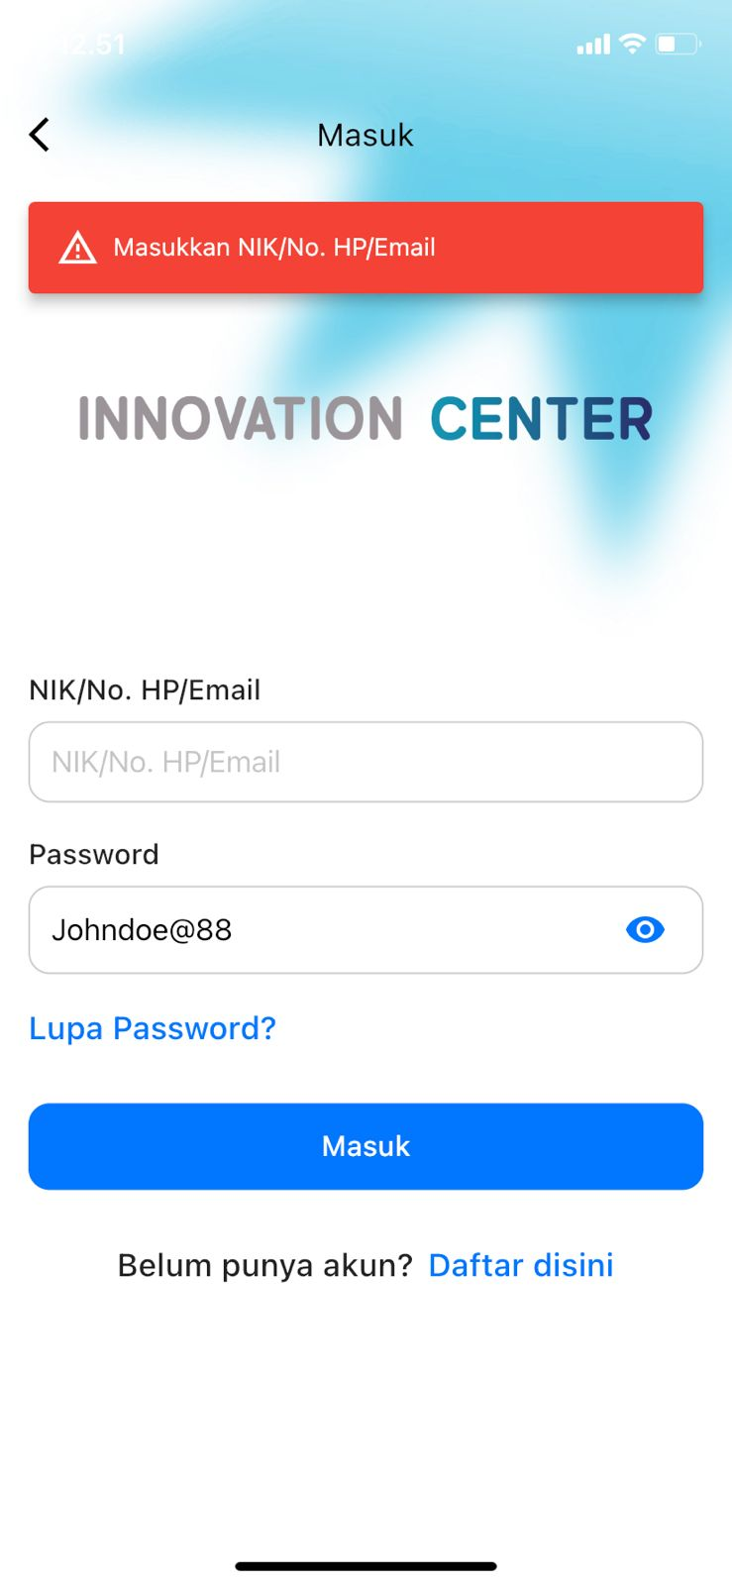
 |  | 2. Klik button masuk | -

 | TCI-08 | 1. Masukkan email/nomor telepon | 1. Email: johndoe@yahoo.com | Aplikasi menampilkan alert "login failed" | Aplikasi menampilkan alert "login failed" | Passed |  | 
 |  | 2. Masukkan password | 2. Password: Johndoe@88
 |  | 3. Klik button masuk | -

 | TCI-09 | 1. Masuk Aplikasi MyInnocent | - | Pintu Booth YCC terbuka dan peserta berhasil masuk ke ruangan | Pintu Booth YCC terbuka dan peserta berhasil masuk ke ruangan | Passed |  | 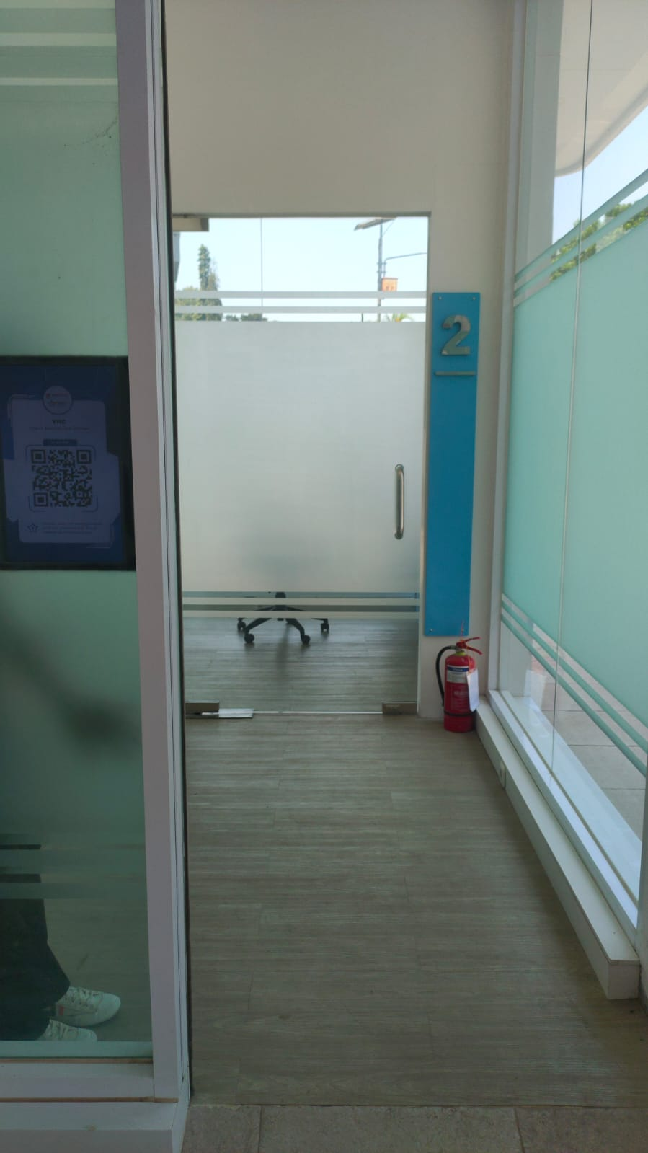
 |  | 2. Klik icon scan di homepage
 |  | 3. Scan barcode dengan jarak <= 50 cm di depan sensor infrared

 | TCI-10 | 1. Masuk Aplikasi MyInnocent | - | Pintu Booth YCC tidak terbuka dan peserta tidak bisa masuk ke ruangan | Pintu Booth YCC tidak terbuka dan peserta tidak bisa masuk ke ruangan | Passed |  | 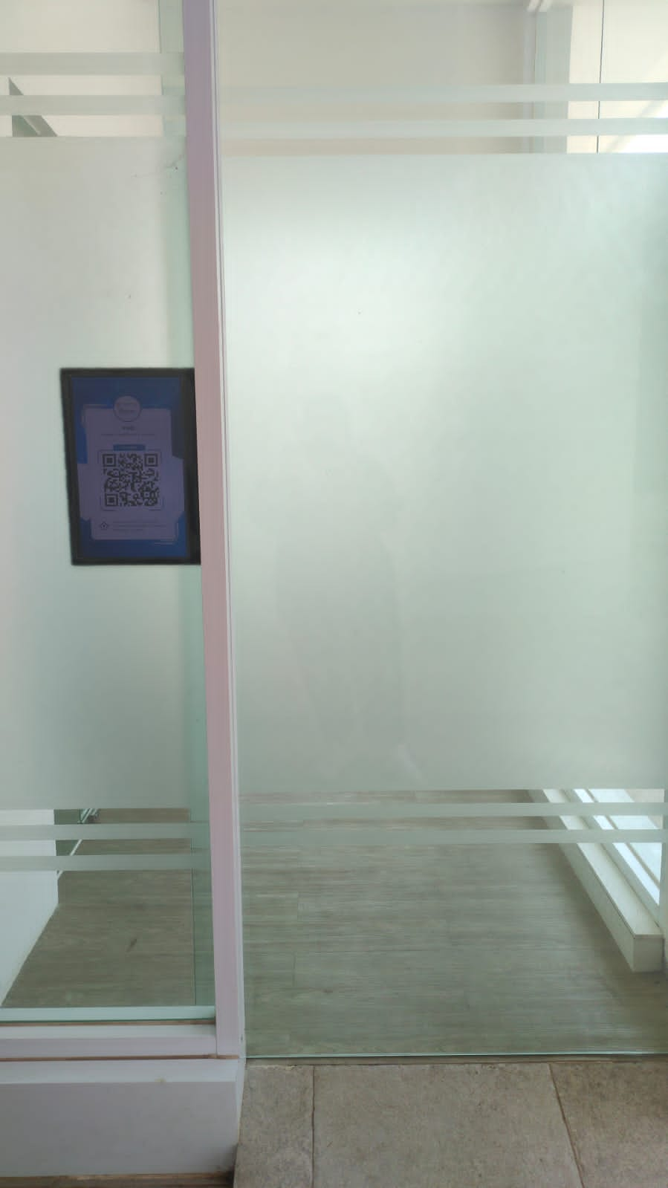
 |  | 2. Klik icon scan di homepage
 |  | 3. Scan barcode dengan jarak > 50 cm di depan sensor infrared

 | TCI-11 | 1. Masuk Aplikasi MyInnocent | - | Pintu Booth YCC tidak terbuka dan peserta tidak bisa masuk ke ruangan | Pintu Booth YCC tidak terbuka dan peserta tidak bisa masuk ke ruangan | Passed |  | 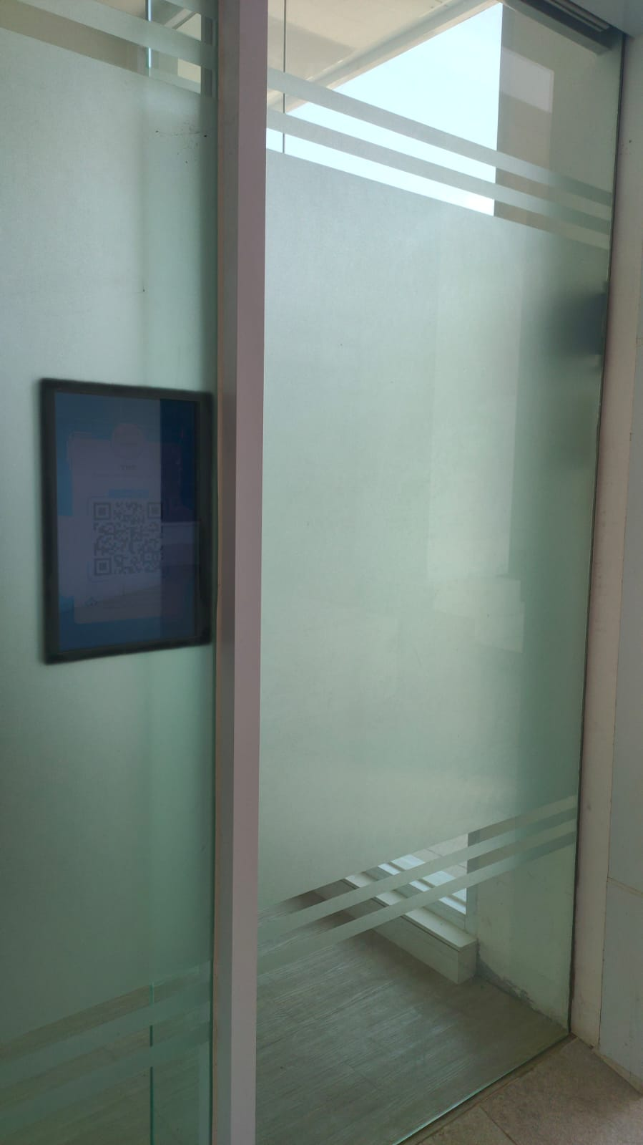
 |  | 2. Klik icon scan di homepage
 |  | 3. Scan barcode dengan jarak <= 50 cm di depan sensor infrared
 |  | 4. Melakukan gerakan atau ketidakstabilan posisi tubuh

 | TCI-12 | 1. Masuk Aplikasi MyInnocent | - | Aplikasi menampilkan detail pemeriksaan | Aplikasi menampilkan detail pemeriksaan | Passed |  | 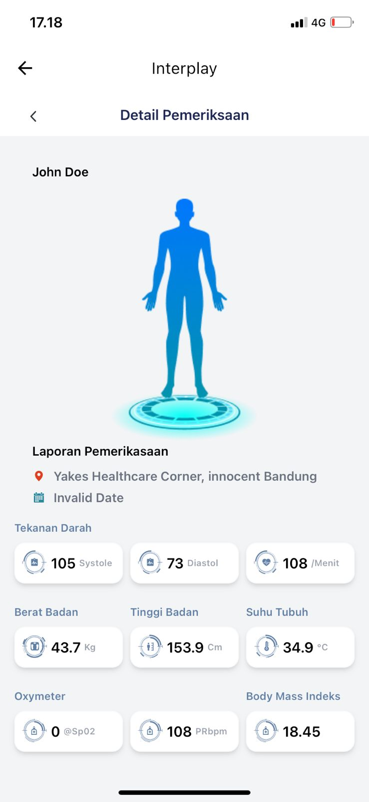
 |  | 2. Klik menu YHC
 |  | 3. Pada our services, klik hasil pemeriksaan
 |  | 4. Klik daftar pemeriksaan

 | TCI-13 | 1. Masukkan nama lengkap | Nama lengkap: | Aplikasi menampilkan alert "Field harus terisi semua" | Aplikasi menampilkan alert "Privacy Policy harus disetujui" | Failed | D01 | 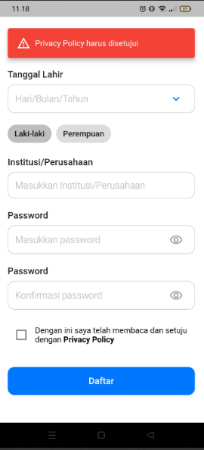
 |  | 2. Masukkan email | Email:
 |  | 3. Masukkan nomor telepon | No. Telp:
 |  | 4. Masukkan tanggal lahir | Tanggal lahir:
 |  | 5. Pilih jenis kelamin | Jenis kelamin:
 |  | 6. Masukkan institusi/perusahaan | Institusi/perusahaan:
 |  | 7. Masukkan password | Password:
 |  | 8. Masukkan konfirmasi password | Konfirmasi password:
 |  | 9. Ceklis privacy policy | -
 |  | 10. Klik button daftar | -

 | TCI-14 | 1. Masukkan nama lengkap | Nama lengkap: | Aplikasi menampilkan alert "Masukkan nama lengkap" | Aplikasi menampilkan halaman dashboard | Failed | D02 | 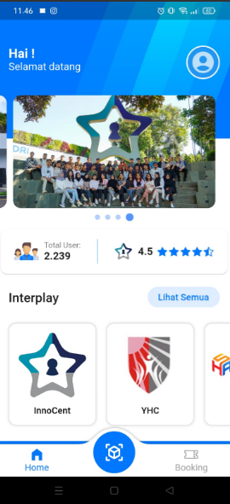
 |  | 2. Masukkan email | Email: johnndoe@gmail.com
 |  | 3. Masukkan nomor telepon | No. Telp: 081234567890
 |  | 4. Masukkan tanggal lahir | Tanggal lahir: 01-02-1990
 |  | 5. Pilih jenis kelamin | Jenis kelamin: Pria
 |  | 6. Masukkan institusi/perusahaan | Institusi/perusahaan: Universitas Telkom
 |  | 7. Masukkan password | Password: Johndoe@88
 |  | 8. Masukkan konfirmasi password | Konfirmasi password: Johndoe@88
 |  | 9. Ceklis privacy policy | -
 |  | 10. Klik button daftar | -

 | TCI-15 | 1. Masukkan nama lengkap | Nama lengkap: | Aplikasi menampilkan alert "Field harus terisi semua" | Aplikasi menampilkan alert "Password minimal 4 karakter" | Failed | D03 | 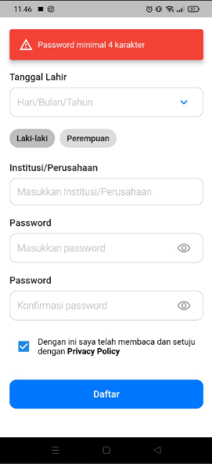
 |  | 2. Masukkan email | Email:
 |  | 3. Masukkan nomor telepon | No. Telp:
 |  | 4. Masukkan tanggal lahir | Tanggal lahir:
 |  | 5. Pilih jenis kelamin | Jenis kelamin:
 |  | 6. Masukkan institusi/perusahaan | Institusi/perusahaan:
 |  | 7. Masukkan password | Password:
 |  | 8. Masukkan konfirmasi password | Konfirmasi password:
 |  | 9. Ceklis privacy policy | -
 |  | 10. Klik button daftar | -

 | Test Case Peserta Umum - Perangkat IoT YCC
 | Test Case ID | Test Step | Test Data | Expected Result | Actual Result | Status | Defect ID | Evidence
 | TCB-01 | 1. Masuk Aplikasi MyInnocent | - | Monitor menampilkan dashboard YCC dan peserta dapat mengukur alat kesehatan | Monitor menampilkan dashboard YCC dan peserta dapat mengukur alat kesehatan | Passed | 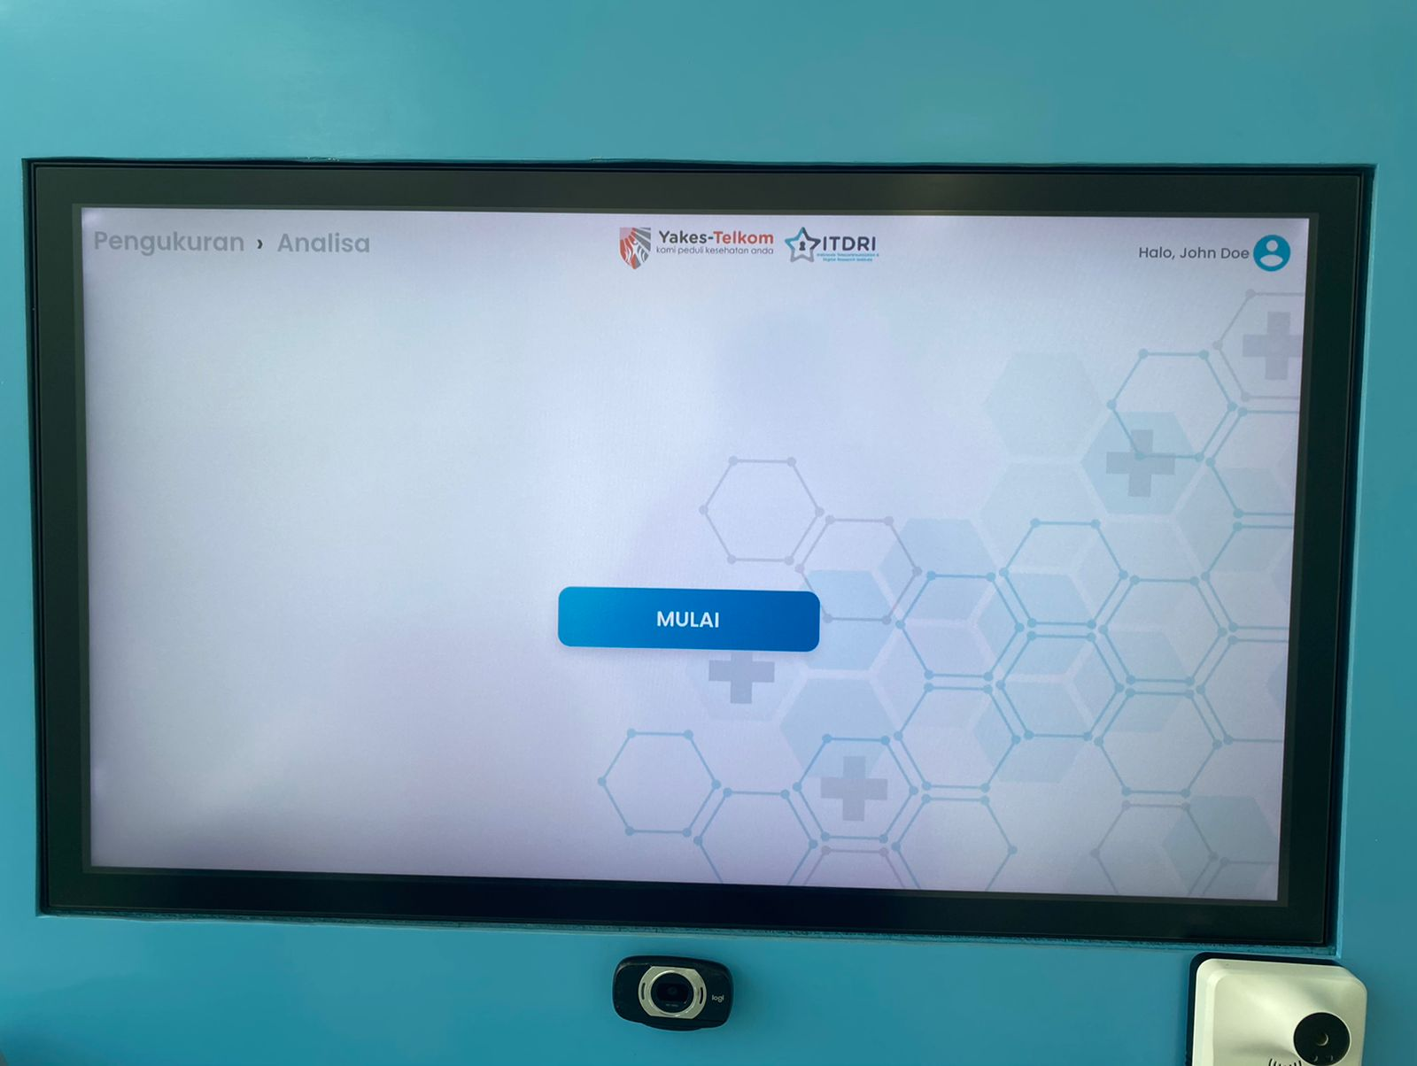
 |  | 2. Klik icon scan di dashboard
 |  | 3. Scan barcode dengan jarak <= 1 meter di depan monitor YCC

 | TCB-02 | 1. Masuk Aplikasi MyInnocent | - | Monitor tidak menampilkan dashboard YCC dan peserta tidak dapat mengukur alat kesehatan | Monitor tidak menampilkan dashboard YCC dan peserta tidak dapat mengukur alat kesehatan | Passed |  | 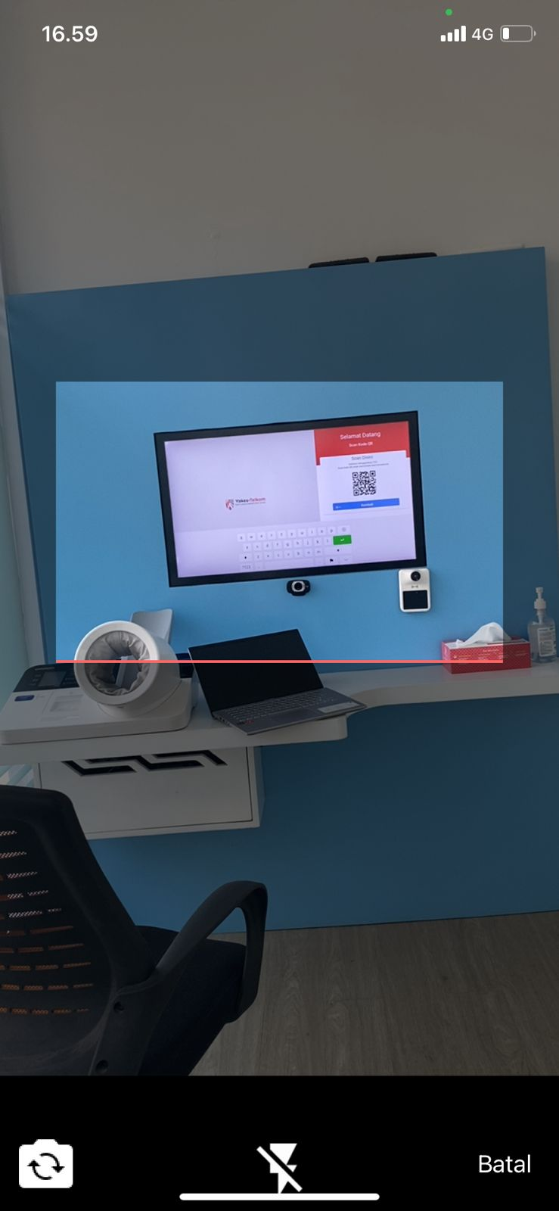
 |  | 2. Klik icon scan di dashboard
 |  | 3. Scan barcode dengan jarak > 1 meter di depan monitor YCC

 | TCB-03 | 1. Masuk Aplikasi MyInnocent | - | Monitor tidak menampilkan dashboard YCC dan peserta tidak dapat mengukur alat kesehatan | Monitor tidak menampilkan dashboard YCC dan peserta tidak dapat mengukur alat kesehatan | Passed
 |  | 2. Klik icon scan di dashboard
 |  | 3. Scan barcode dengan jarak <= 1 meter di depan monitor YCC
 |  | 4. Melakukan gerakan atau ketidakstabilan posisi tubuh

 | TCB-04 | 1. Pada monitor pilih pengukuran suhu tubuh | - | Dashboard YCC menampilkan hasil pengukuran suhu tubuh | Dashboard YCC menampilkan hasil pengukuran suhu tubuh | Passed |  | 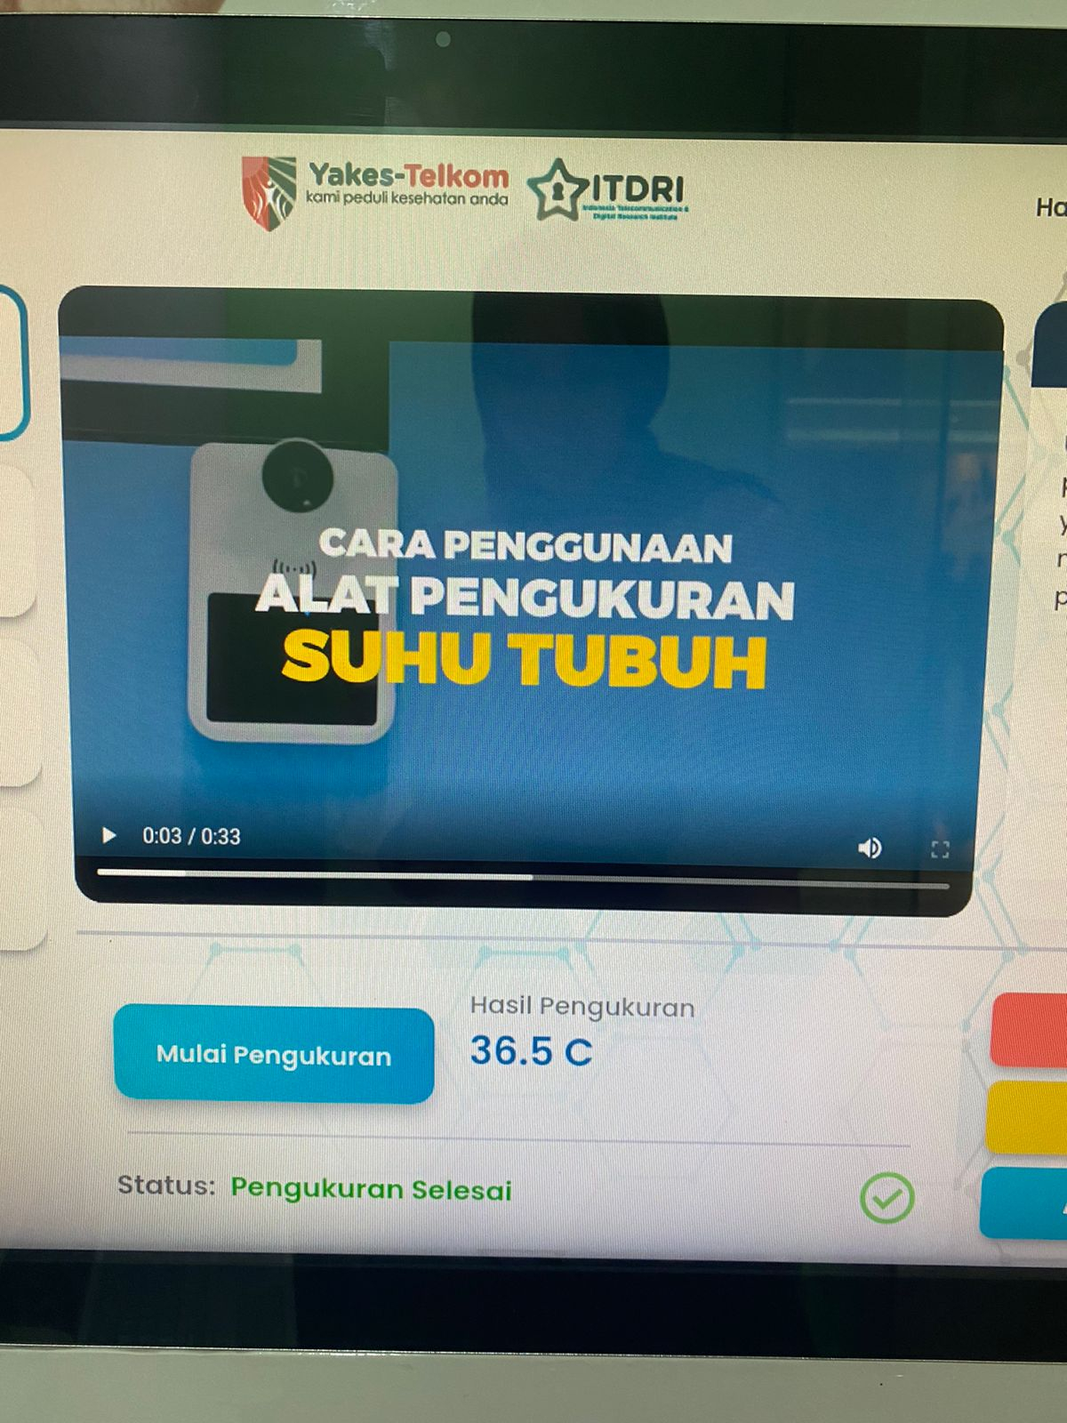
 |  | 2. Tunggu alkes connecting hingga status menampilkan data
 |  | 3. Dekatkan tangan ke sensor pengukur suhu tubuh
 |  | 4. Tunggu pengukuran selesai dan hasil tampil pada monitor

 | TCB-05 | 1. Pada monitor pilih pengukuran tinggi badan | - | Dashboard YCC menampilkan hasil pengukuran tinggi badan | Dashboard YCC menampilkan hasil pengukuran tinggi badan | Passed |  | 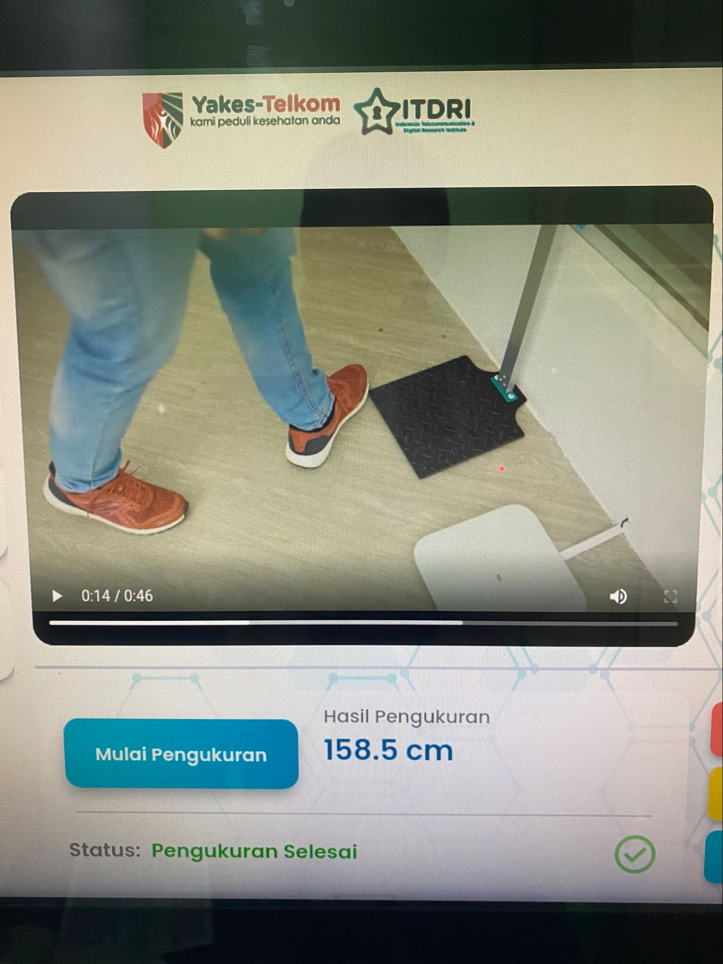
 |  | 2. Tunggu alkes connecting hingga status menampilkan data
 |  | 3. Berdiri di bawah sensor pengukur tinggi badan
 |  | 5. Tunggu pengukuran selesai dan hasil tampil pada monitor

 | TCB-06 | 1. Pada monitor pilih pengukuran tinggi badan | - | Peserta mendapatkan hasil pengukuran tinggi badan yang tidak akurat | Peserta mendapatkan hasil pengukuran tinggi badan yang tidak akurat | Passed |  | 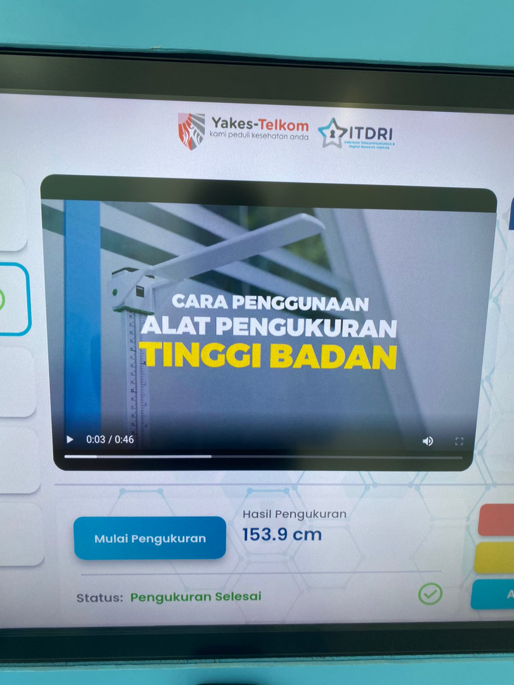
 |  | 2. Tunggu alkes connecting hingga status menampilkan data
 |  | 3. Tidak berdiri di bawah sensor pengukur tinggi badan
 |  | 5. Tunggu pengukuran selesai dan hasil tampil pada monitor

 | TCB-07 | 1. Pada monitor pilih pengukuran tinggi badan | - | Peserta mendapatkan hasil pengukuran tinggi badan yang tidak akurat | Peserta mendapatkan hasil pengukuran tinggi badan yang tidak akurat | Passed |  | 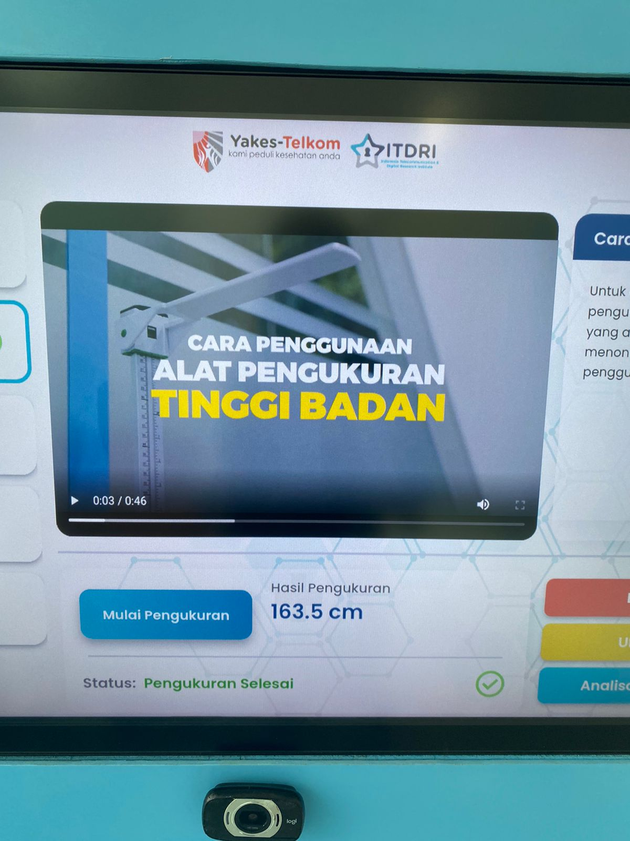
 |  | 2. Tunggu alkes connecting hingga status menampilkan data
 |  | 3. Berdiri di bawah sensor pengukur tinggi badan
 |  | 4. Melakukan gerakan atau ketidakstabilan posisi tubuh
 |  | 5. Tunggu pengukuran selesai dan hasil tampil pada monitor

 | TCB-08 | 1. Pada monitor pilih pengukuran berat badan | - | Dashboard YCC menampilkan hasil pengukuran berat badan | Dashboard YCC menampilkan hasil pengukuran berat badan | Passed |  | 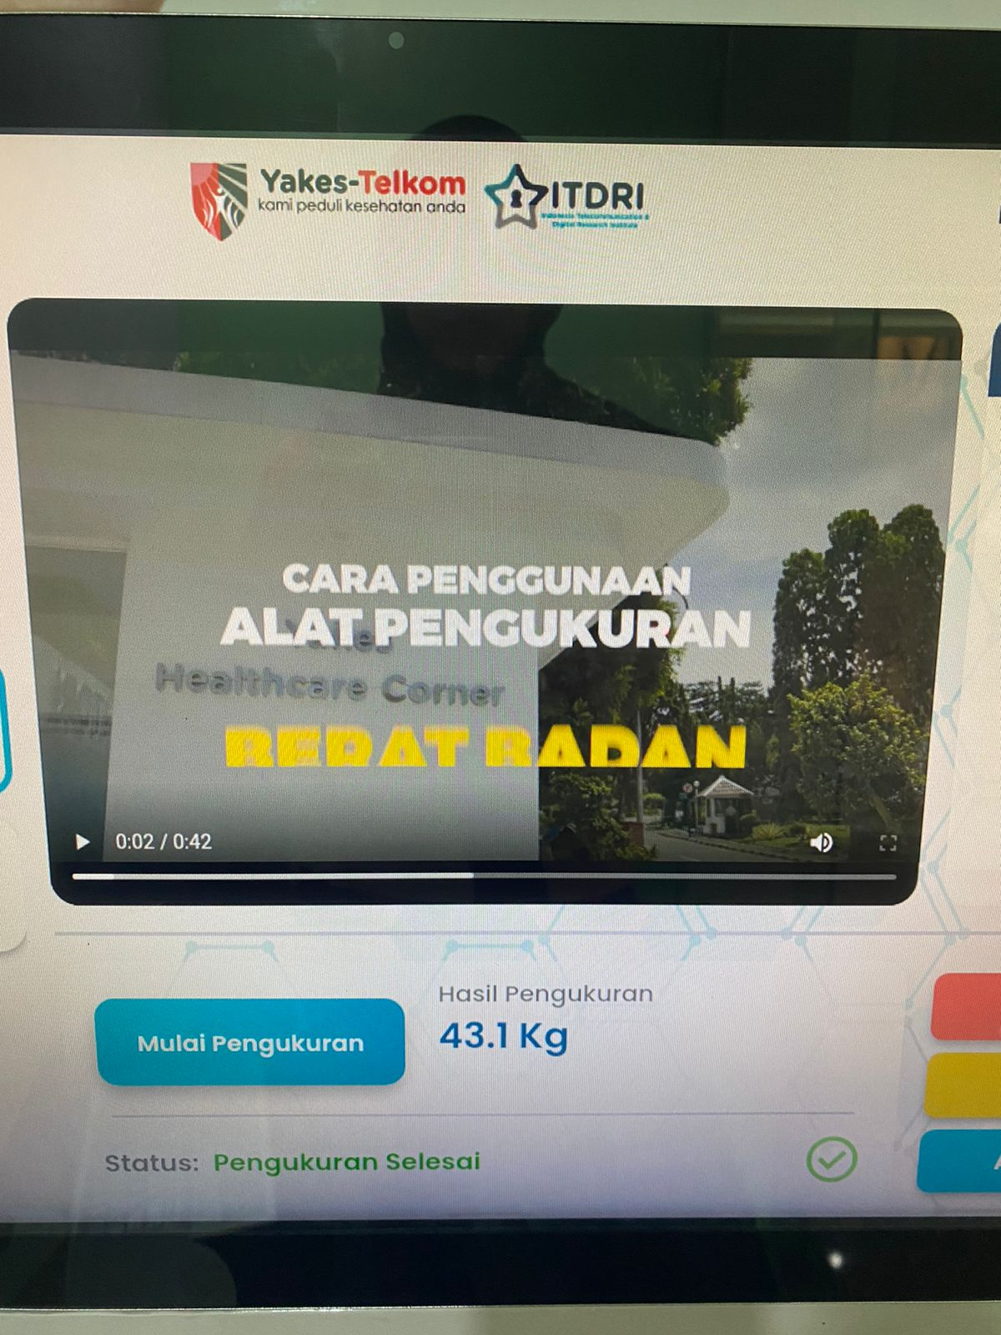
 |  | 2. Tunggu alkes connecting hingga status menampilkan data
 |  | 3. Berdiri pada timbangan pengukur berat badan
 |  | 4. Tunggu pengukuran selesai dan hasil tampil pada monitor

 | TCB-09 | 1. Pada monitor pilih pengukuran tekanan darah | - | Dashboard YCC menampilkan hasil pengukuran tekanan darah | Dashboard YCC menampilkan hasil pengukuran tekanan darah | Passed |  | 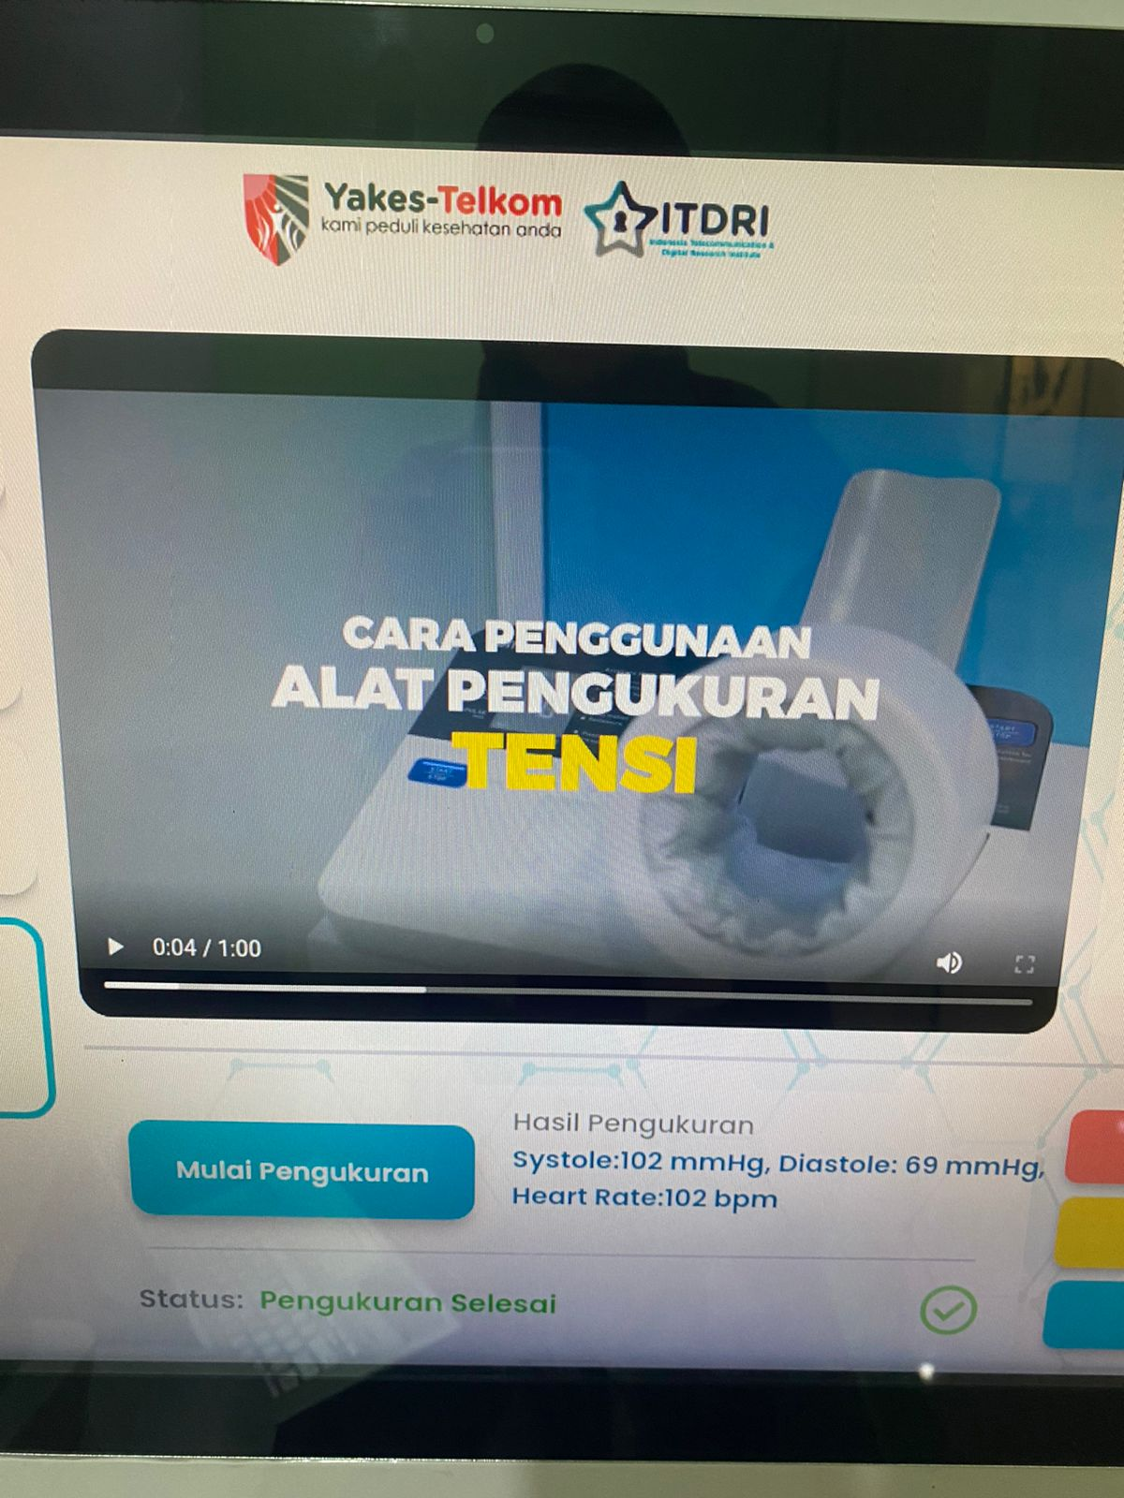
 |  | 2. Tunggu alkes connecting hingga status menampilkan data
 |  | 3. Masukkan lengan tangan kanan/kiri, melewati siku
 |  | 4. Posisikan badan kesamping
 |  | 5. Duduk secara tegak dan relax
 |  | 6. Jika dirasa sudah sesuai, klik tombol start pada alkes
 |  | 7. Tunggu pengukuran selesai dan hasil tampil pada monitor

 | TCB-10 | 1. Pada monitor pilih pengukuran tekanan darah | - | Peserta gagal melakukan pengukuran tekanan darah | Peserta gagal melakukan pengukuran tekanan darah | Passed |  | 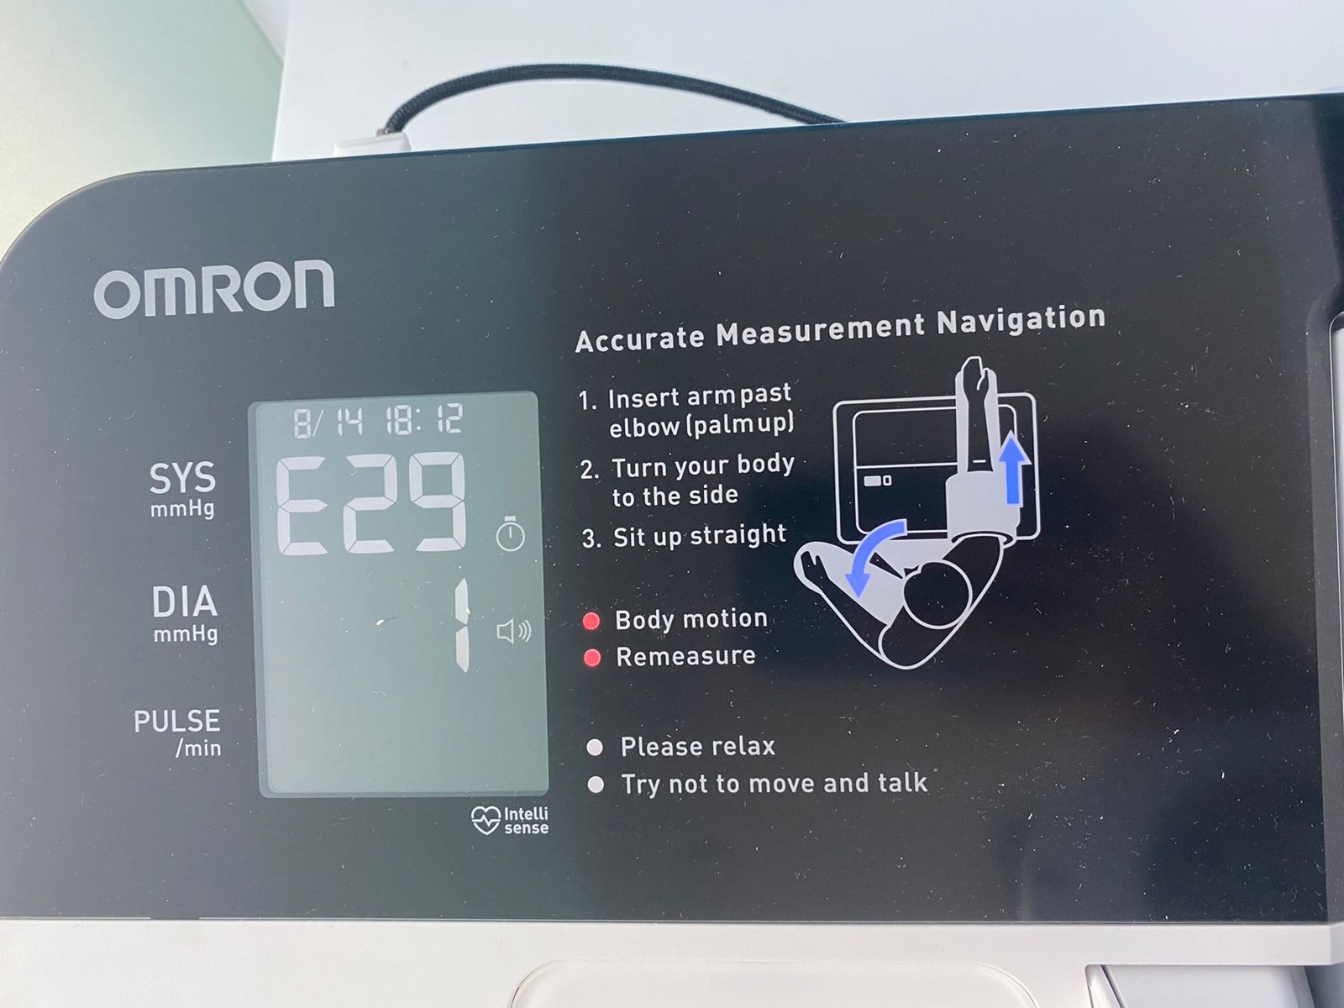
 |  | 2. Tunggu alkes connecting hingga status menampilkan data
 |  | 3. Masukkan lengan tangan kanan/kiri, melewati siku
 |  | 4. Posisikan badan kesamping
 |  | 5. Duduk secara tegak dan relax
 |  | 6. Jika dirasa sudah sesuai, klik tombol start pada alkes
 |  | 7. Melakukan gerakan atau ketidakstabilan posisi tubuh
 |  | 8. Tunggu pengukuran selesai dan hasil tampil pada monitor

 | TCB-11 | 1. Pada monitor pilih pengukuran tekanan darah | - | Peserta gagal melakukan pengukuran tekanan darah | Peserta gagal melakukan pengukuran tekanan darah | Passed
 |  | 2. Tunggu alkes connecting hingga status menampilkan data
 |  | 3. Masukkan lengan tangan kanan/kiri, melewati siku
 |  | 4. Posisikan badan kesamping
 |  | 5. Duduk secara tegak dan relax
 |  | 6. Jika dirasa sudah sesuai, klik tombol start pada alkes
 |  | 7. Peserta berbicara atau tertawa
 |  | 8. Tunggu pengukuran selesai dan hasil tampil pada monitor

 | TCB-12 | 1. Setelah semua pengukuran alkes selesai, klik analisa | - | Dashboard YCC menampilkan hasil pemeriksaan kondisi vital tubuh | Dashboard YCC menampilkan hasil pengukuran vital tubuh | Passed |  | 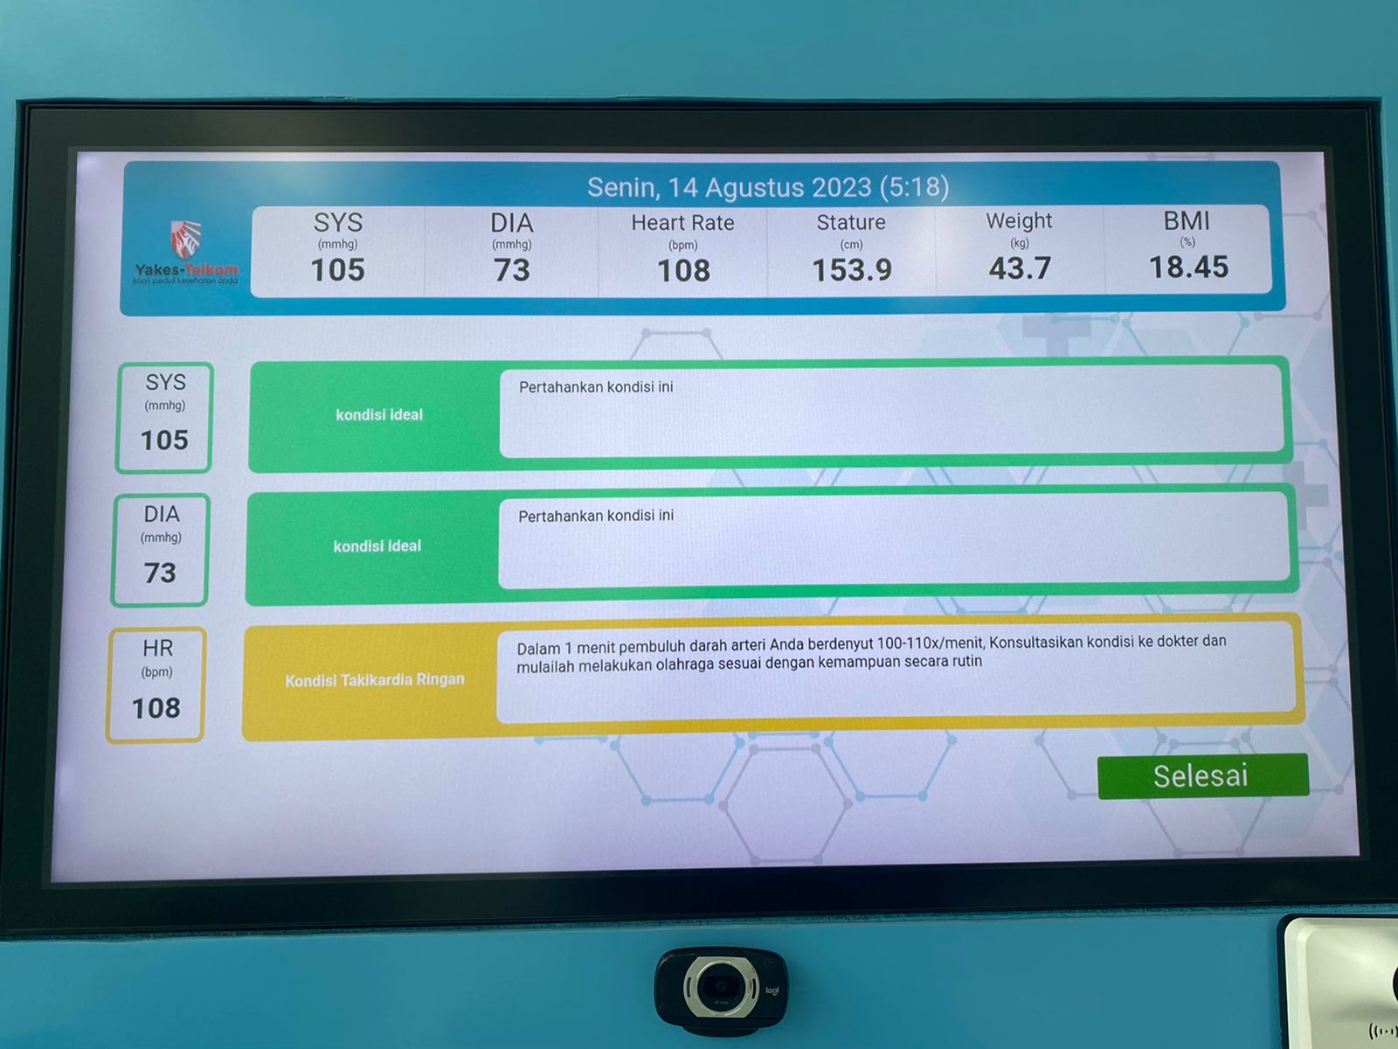
 |  | 2. Hasil ditampilkan pada monitor secara keseluruhan

